Первичная страница
В данной документации представлена аналитика производительности и точности
разрабатываемой сверточной нейронной сети на разных этапах ее изменения.

Документ разбит на следующие подразделы:

 | Первичная нейронная сеть
 | Выгрузка изображений
 | Эпоха обучения
 | Начальная инициализация
 | Двухслойная свертка
 | Алгоритм Штрассена-Винограда

Характеристики видеокарты:

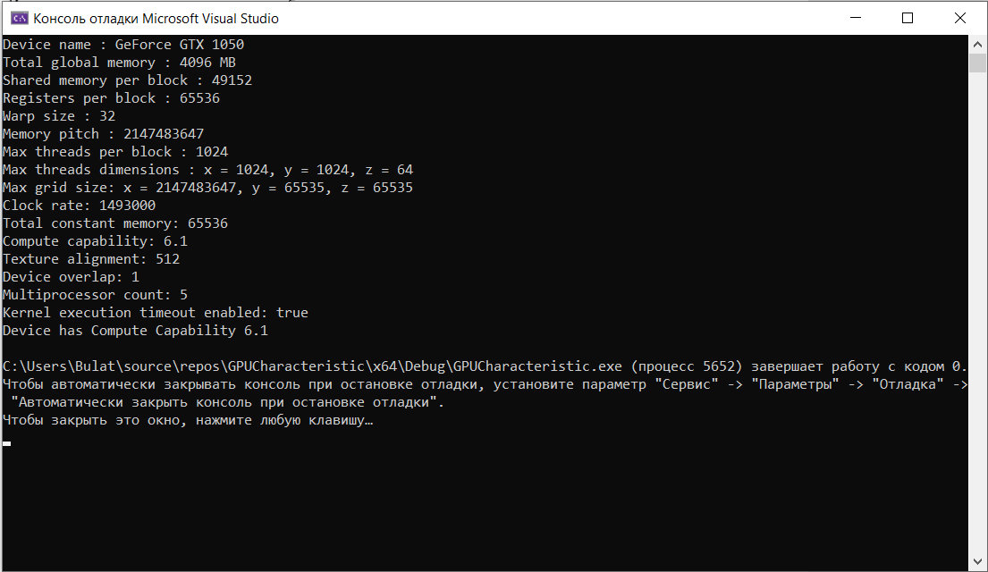

Для тестирования данной системы:

 | Собрать проект
 | Выставить нужную конфигурацию в файле config.txt

 |  | image_size - размер изображения (image_size x image_size)
 |  | convolution_layers_count - количество блоков свертки
 |  | filter_size - размер ядра свертки (filter_size x filter_size)
 |  | pooling_filters_size - размер ядра подвыборки (pooling_filters_size x pooling_filters_size)
 |  | fully_connected_layers_count - количество слоев на полносвязной части сети
 |  | convolutional_layers_filters_count - количество ядер на i ом блоке свертки (пример: 2 3 - означает что на 1ом блоке 2 ядра свертки, а на 2ом 3 ядра)
 |  | fully_connected_layers_neurons_count - количество нейронов на i ом слое полносвяной части сети (пример: 20 10 - означает что на 1ом слое 20 нейронов, а на 2ом 10 нейронов)
 |  | epochs_count - количество эпох обучения
 |  | repetitions_count - количество циклов обучения для каждого элемента тестирования (по умолчанию 1, т.е. без дообучения)
 |  | number_of_images - можно использовать не все 60 000 изображений, а ограничаить их количество ("-1" - не менять размер выборки, т.е. оставить 60 000)
 |  | number_of_test_images - количество изображений из тренировочного сета для верификации и прослеживания обучения НС

 |  | Примечание: в данной реализации stride = 1 и параметр padding в сверточном слое не используется

 | Выставить макросы в файлах Trainer.cpp, ConvolutionalLayer.cu, FullyConnectedLayer.cu

 |  | Основные макросы:
 |  | VALIDATION_SET_SIZE - размер верифицирующего сета данных
 |  | TRAINING_SET_SIZE- размер тренировочного сета данных
 |  | LearningRate - скорость обучения

 | Запустить проект
 | Ввести train для обучения сети и test для тестирования на тех параметрах, что находятся в файле params.txt
 | Ввести exit для завершения работы

Первичная нейронная сеть
 |  |  |  |  |  |  |  |  |  |  |  |  |  |  |  |  |  |  |  |  |  |  |  | 7.247298 | 5.402349 | 2.833017 | 2.936755
Конфигурация: |  |  |  |  |  |  |  |  |  |  |  |  |  |  |  |  |  |  |  |  |  |  |  | 6.867295 | 4.266463 | 3.4217 | 2.393923
 |  |  |  |  |  |  |  |  |  |  |  |  |  |  |  |  |  |  |  |  |  |  |  | 6.516096 | 3.867168 | 2.941289 | 2.228479
 | Сверточные слои: |  |  | 3 |  |  |  | Размер фильтров свертки: |  |  | 3x3 | Модель обучения: |  |  | Стохастический с возможностью дообучения |  |  |  |  |  |  |  |  | 6.192642 | 3.151431 | 2.58772 | 2.183041
 | Полносвязные слои: |  |  | 120 | 48 | 10 |  | Размер матрицы подвыборки: |  |  | 2x2 | Скорость обучения: |  |  | 0.0005 |  |  |  |  |  |  |  |  | 5.890606 | 2.878242 | 2.368695 | 2.149259
 |  |  |  |  |  |  |  |  |  |  |  |  |  |  |  |  |  |  |  |  |  |  |  | 5.603954 | 2.697669 | 2.253911
 |  |  |  |  |  |  |  |  |  |  |  |  |  |  |  |  |  |  |  |  |  |  |  | 5.330386 | 2.707285 | 2.787329
 |  |  |  |  |  |  |  |  |  |  |  |  |  |  |  |  |  |  |  |  |  |  |  | 5.068826 | 2.556285 | 2.550598
 |  |  |  |  |  |  |  |  |  |  |  |  |  |  |  |  |  |  |  |  |  |  |  | 4.818388 | 2.503798 | 2.356327
 |  |  |  |  |  |  |  |  |  |  |  |  |  |  |  |  |  |  |  |  |  |  |  | 4.577975 | 2.494131 | 2.357587
 |  |  |  |  |  |  |  |  |  |  |  |  |  |  |  |  |  |  |  |  |  |  |  | 4.348396 | 2.456121
 |  |  |  |  |  |  |  |  |  |  |  |  |  |  |  |  |  |  |  |  |  |  |  | 4.131207 | 2.354501
 |  |  |  |  |  |  |  |  |  |  |  |  |  |  |  |  |  |  |  |  |  |  |  | 3.928162 | 2.33335
 |  |  |  |  |  |  |  |  |  |  |  |  |  |  |  |  |  |  |  |  |  |  |  | 3.739074 | 2.432137
 |  |  |  |  |  |  |  |  |  |  |  |  |  |  |  |  |  |  |  |  |  |  |  | 3.569575 | 2.625373
 |  |  |  |  |  |  |  |  |  |  |  |  |  |  |  |  |  |  |  |  |  |  |  | 3.417496 | 2.476247
 |  |  |  |  |  |  |  |  |  |  |  |  |  |  |  |  |  |  |  |  |  |  |  | 3.281279 | 2.674805
 |  |  |  |  |  |  |  |  |  |  |  |  |  |  |  |  |  |  |  |  |  |  |  | 3.159811 | 2.526802
 |  |  |  |  |  |  |  |  |  |  |  |  |  |  |  |  |  |  |  |  |  |  |  | 3.05168 | 2.488486
 |  |  |  |  |  |  |  |  |  |  |  |  |  |  |  |  |  |  |  |  |  |  |  | 2.95382 | 3.081142
 |  |  |  |  |  |  |  |  |  |  |  |  |  |  |  |  |  |  |  |  |  |  |  | 2.865201 | 3.002258
 |  |  |  |  |  |  |  |  |  |  |  |  |  |  |  |  |  |  |  |  |  |  |  | 2.784351 | 2.85852
 |  |  |  |  |  |  |  |  |  |  |  |  |  |  |  |  |  |  |  |  |  |  |  | 2.710251 | 2.869619
 |  |  |  |  |  |  |  |  |  |  |  |  |  |  |  |  |  |  |  |  |  |  |  | 2.643227 | 2.410508
 |  |  |  |  |  |  |  |  |  |  |  |  |  |  |  |  |  |  |  |  |  |  |  | 2.58122 | 2.331327
Количество изображений: |  |  |  |  | 100 |  | 1000 |  | 10,000 | 60,000 |  |  |  |  |  |  |  |  |  |  |  |  |  | 2.523363 | 2.287283
Количество эпох: |  |  |  |  | 100 |  | 30 |  | 10 | 5 |  |  |  |  |  |  |  |  |  |  |  |  |  | 2.469078 | 2.249449
Количество повторений: |  |  |  |  | 1 |  | 1 |  | 1 | 1 |  |  |  |  |  |  |  |  |  |  |  |  |  | 2.418076 | 2.221653
Затраченное время (1 эпоха): |  |  |  |  | 0,66 sec |  | 6,7 sec |  | 63,6 sec | 395,2 sec |  |  |  |  |  |  |  |  |  |  |  |  |  | 2.369929 | 2.19331
 |  |  |  |  |  |  |  |  |  |  |  |  |  |  |  |  |  |  |  |  |  |  |  | 2.324696 | 2.171875
Размер верифицирующего (обучающего) сета: |  |  |  |  | 100 |  | 1000 |  | 10,000 | 60,000 |  |  |  |  |  |  |  |  |  |  |  |  |  | 2.282067
Кросс энтропия (верифицирующий сет): |  |  |  |  | 1.08 |  | 1.5 |  | 0.9 | 0.67 |  |  |  |  |  |  |  |  |  |  |  |  |  | 2.241997
Точность (верифицирующий сет): |  |  |  |  | 67% |  | 51% |  | 71% | 81% |  |  |  |  |  |  |  |  |  |  |  |  |  | 2.203671
 |  |  |  |  |  |  |  |  |  |  |  |  |  |  |  |  |  |  |  |  |  |  |  | 2.167247
Размер тестирующего сета: |  |  |  |  | 10,000 |  | 10,000 |  | 10,000 | 10,000 |  |  |  |  |  |  |  |  |  |  |  |  |  | 2.132728
Кросс энтропия (тестовый сет): |  |  |  |  | 2.88 |  | 1.91 |  | 0.97 | 0.67 |  |  |  |  |  |  |  |  |  |  |  |  |  | 2.100137
Точность (тестовый сет): |  |  |  |  | 22% |  | 36% |  | 68% | 78% |  |  |  |  |  |  |  |  |  |  |  |  |  | 2.069132
 |  |  |  |  |  |  |  |  |  |  |  |  |  |  |  |  |  |  |  |  |  |  |  | 2.03944
Найдена ошибка функции коррекции весов в сверточном слое! Свертка происходит частично: не по всем градиентам. |  |  |  |  |  |  |  |  |  |  |  |  |  |  |  |  |  |  |  |  |  |  |  | 2.01118
 |  |  |  |  |  |  |  |  |  |  |  |  |  |  |  |  |  |  |  |  |  |  |  | 1.984307
__global__ void cuda_correct_filters(float* filters, const int fl_cols, const int fl_rows, size_t fl_pitch, const int gr_cols, const int gr_rows, const int in_cols, const int in_count, const int fl_count) |  |  |  |  |  |  |  |  |  |  |  |  |  |  |  |  |  |  |  |  |  |  |  | 1.958524
{ |  |  |  |  |  |  |  |  |  |  |  |  |  |  |  |  |  |  |  |  |  |  |  | 1.933746
int x = blockDim.x * blockIdx.x + threadIdx.x; |  |  |  |  |  |  |  |  |  |  |  |  |  |  |  |  |  |  |  |  |  |  |  | 1.909783
int y = blockDim.y * blockIdx.y + threadIdx.y; |  |  |  |  |  |  |  |  |  |  |  |  |  |  |  |  |  |  |  |  |  |  |  | 1.886684
int z = blockIdx.z; |  |  |  |  |  |  |  |  |  |  |  |  |  |  |  |  |  |  |  |  |  |  |  | 1.864036
 |  |  |  |  |  |  |  |  |  |  |  |  |  |  |  |  |  |  |  |  |  |  |  | 1.84174
if (x < gr_cols && y < gr_rows) |  |  |  |  |  |  |  |  |  |  |  |  |  |  |  |  |  |  |  |  |  |  |  | 1.819989
{ |  |  |  |  |  |  |  |  |  |  |  |  |  |  |  |  |  |  |  |  |  |  |  | 1.798893
float* filter_matrix_start = (float*)((char*)filters + z * fl_pitch); |  |  |  |  |  |  |  |  |  |  |  |  |  |  |  |  |  |  |  |  |  |  |  | 1.7784
int filter_position = y * fl_cols + x; |  |  |  |  |  |  |  |  |  |  |  |  |  |  |  |  |  |  |  |  |  |  |  | 1.758146
float delta_sum = 0.0f; |  |  |  |  |  |  |  |  |  |  |  |  |  |  |  |  |  |  |  |  |  |  |  | 1.737903
for (int l = 0; l < in_count; l++) |  |  |  |  |  |  |  |  |  |  |  |  |  |  |  |  |  |  |  |  |  |  |  | 1.718196
{ |  |  |  |  |  |  |  |  |  |  |  |  |  |  |  |  |  |  |  |  |  |  |  | 1.699141
int gr_num = l * fl_count + z; |  |  |  |  |  |  |  |  |  |  |  |  |  |  |  |  |  |  |  |  |  |  |  | 1.680653
int gr_position = y * gr_cols + x; |  |  |  |  |  |  |  |  |  |  |  |  |  |  |  |  |  |  |  |  |  |  |  | 1.662721
for (int i = 0; i < fl_rows; i++) |  |  |  |  |  |  |  |  |  |  |  |  |  |  |  |  |  |  |  |  |  |  |  | 1.644713
{ |  |  |  |  |  |  |  |  |  |  |  |  |  |  |  |  |  |  |  |  |  |  |  | 1.627313
for (int j = 0; j < fl_cols; j++) |  |  |  |  |  |  |  |  |  |  |  |  |  |  |  |  |  |  |  |  |  |  |  | 1.610466
{ |  |  |  |  |  |  |  |  |  |  |  |  |  |  |  |  |  |  |  |  |  |  |  | 1.593915
int matrix_position = (y + i) * in_cols + (x + j); |  |  |  |  |  |  |  |  |  |  |  |  |  |  |  |  |  |  |  |  |  |  |  | 1.577577
delta_sum += (tex2D(OutputsRef, gr_position, gr_num) > 0.0f)* tex2D(MatrixesRef, matrix_position, l)* tex2D(FiltersRef, gr_position, gr_num); |  |  |  |  |  |  |  |  |  |  |  |  |  |  |  |  |  |  |  |  |  |  |  | 1.561391
} |  |  |  |  |  |  |  |  |  |  |  |  |  |  |  |  |  |  |  |  |  |  |  | 1.545672
} |  |  |  |  |  |  |  |  |  |  |  |  |  |  |  |  |  |  |  |  |  |  |  | 1.530236
} |  |  |  |  |  |  |  |  |  |  |  |  |  |  |  |  |  |  |  |  |  |  |  | 1.515119
filter_matrix_start[filter_position] -= LearningRate * delta_sum; |  |  |  |  |  |  |  |  |  |  |  |  |  |  |  |  |  |  |  |  |  |  |  | 1.500277
} |  |  |  |  |  |  |  |  |  |  |  |  |  |  |  |  |  |  |  |  |  |  |  | 1.485667
} |  |  |  |  |  |  |  |  |  |  |  |  |  |  |  |  |  |  |  |  |  |  |  | 1.4713
 |  |  |  |  |  |  |  |  |  |  |  |  |  |  |  |  |  |  |  |  |  |  |  | 1.457177
Для решения данной проблемы и сохранения производительности используем разделяемую память и атомарные опперации. |  |  |  |  |  |  |  |  |  |  |  |  |  |  |  |  |  |  |  |  |  |  |  | 1.443327
 |  |  |  |  |  |  |  |  |  |  |  |  |  |  |  |  |  |  |  |  |  |  |  | 1.429577
__global__ void cuda_correct_filters(float* filters, const int fl_size, size_t fl_pitch, const int gr_cols, const int gr_rows, const int in_cols, const int in_count, const int fl_count) |  |  |  |  |  |  |  |  |  |  |  |  |  |  |  |  |  |  |  |  |  |  |  | 1.415871
{ |  |  |  |  |  |  |  |  |  |  |  |  |  |  |  |  |  |  |  |  |  |  |  | 1.403059
 | int x = blockDim.x * blockIdx.x + threadIdx.x; |  |  |  |  |  |  |  |  |  |  |  |  |  |  |  |  |  |  |  |  |  |  | 1.390326
 | int y = blockDim.y * blockIdx.y + threadIdx.y; |  |  |  |  |  |  |  |  |  |  |  |  |  |  |  |  |  |  |  |  |  |  | 1.377594
 | int z = blockIdx.z; |  |  |  |  |  |  |  |  |  |  |  |  |  |  |  |  |  |  |  |  |  |  | 1.365042
 | int gr_position = y * gr_cols + x; |  |  |  |  |  |  |  |  |  |  |  |  |  |  |  |  |  |  |  |  |  |  | 1.352724
 |  |  |  |  |  |  |  |  |  |  |  |  |  |  |  |  |  |  |  |  |  |  |  | 1.340579
 | extern __shared__ float s_deltas[]; |  |  |  |  |  |  |  |  |  |  |  |  |  |  |  |  |  |  |  |  |  |  | 1.32893
 | if (gr_position == 0) |  |  |  |  |  |  |  |  |  |  |  |  |  |  |  |  |  |  |  |  |  |  | 1.317415
 | { |  |  |  |  |  |  |  |  |  |  |  |  |  |  |  |  |  |  |  |  |  |  | 1.306003
 |  | for (int i = 0; i < fl_size; i++) |  |  |  |  |  |  |  |  |  |  |  |  |  |  |  |  |  |  |  |  |  | 1.294625
 |  | { |  |  |  |  |  |  |  |  |  |  |  |  |  |  |  |  |  |  |  |  |  | 1.283622
 |  |  | for (int j = 0; j < fl_size; j++) |  |  |  |  |  |  |  |  |  |  |  |  |  |  |  |  |  |  |  |  | 1.272489
 |  |  | { |  |  |  |  |  |  |  |  |  |  |  |  |  |  |  |  |  |  |  |  | 1.2616
 |  |  |  | int filter_position = i * fl_size + j; |  |  |  |  |  |  |  |  |  |  |  |  |  |  |  |  |  |  |  | 1.250936
 |  |  |  | s_deltas[filter_position] = 0.0f; |  |  |  |  |  |  |  |  |  |  |  |  |  |  |  |  |  |  |  | 1.240496
 |  |  | } |  |  |  |  |  |  |  |  |  |  |  |  |  |  |  |  |  |  |  |  | 1.230309
 |  | } |  |  |  |  |  |  |  |  |  |  |  |  |  |  |  |  |  |  |  |  |  | 1.22025
 | } |  |  |  |  |  |  |  |  |  |  |  |  |  |  |  |  |  |  |  |  |  |  | 1.210283
 | __syncthreads(); |  |  |  |  |  |  |  |  |  |  |  |  |  |  |  |  |  |  |  |  |  |  | 1.2005
 |  |  |  |  |  |  |  |  |  |  |  |  |  |  |  |  |  |  |  |  |  |  |  | 1.190881
 | if (x < gr_cols && y < gr_rows) |  |  |  |  |  |  |  |  |  |  |  |  |  |  |  |  |  |  |  |  |  |  | 1.181454
 | { |  |  |  |  |  |  |  |  |  |  |  |  |  |  |  |  |  |  |  |  |  |  | 1.172323
 |  | for (int l = 0; l < in_count; l++) |  |  |  |  |  |  |  |  |  |  |  |  |  |  |  |  |  |  |  |  |  | 1.163447
 |  | { |  |  |  |  |  |  |  |  |  |  |  |  |  |  |  |  |  |  |  |  |  | 1.154645
 |  |  | int gr_num = l * fl_count + z; |  |  |  |  |  |  |  |  |  |  |  |  |  |  |  |  |  |  |  |  | 1.146026
 |  |  | for (int i = 0; i < fl_size; i++) |  |  |  |  |  |  |  |  |  |  |  |  |  |  |  |  |  |  |  |  | 1.137613
 |  |  | { |  |  |  |  |  |  |  |  |  |  |  |  |  |  |  |  |  |  |  |  | 1.129385
 |  |  |  | for (int j = 0; j < fl_size; j++) |  |  |  |  |  |  |  |  |  |  |  |  |  |  |  |  |  |  |  | 1.121385
 |  |  |  | { |  |  |  |  |  |  |  |  |  |  |  |  |  |  |  |  |  |  |  | 1.113538
 |  |  |  |  | int filter_position = i * fl_size + j;
 |  |  |  |  | int matrix_position = (y + i) * in_cols + (x + j);
 |  |  |  |  | atomicAdd(&s_deltas[filter_position], (tex2D(OutputsRef, gr_position, gr_num) > 0.0f) * tex2D(MatrixesRef, matrix_position, l) * tex2D(FiltersRef, gr_position, gr_num));
 |  |  |  | }
 |  |  | }
 |  | }
 |  | __syncthreads();

 |  | if (gr_position == 0)
 |  | {
 |  |  | float* filter_matrix_start = (float*)((char*)filters + z * fl_pitch);
 |  |  | for (int i = 0; i < fl_size; i++)
 |  |  | {
 |  |  |  | for (int j = 0; j < fl_size; j++)
 |  |  |  | {
 |  |  |  |  | int filter_position = i * fl_size + j;
 |  |  |  |  | filter_matrix_start[filter_position] -= LearningRate * s_deltas[filter_position];
 |  |  |  | }
 |  |  | }
 |  | }
 | }
}

Ошибка сети 100
Ошибка сети 1000
Количество изображений: |  |  |  |  | 100 |  | 1000 |  | 10000 | 60,000
Количество эпох: |  |  |  |  | 100 |  | 30 |  | 10 | 5
Количество повторений: |  |  |  |  | 1 |  | 1 |  | 1 | 1
Затраченное время (1 эпоха): |  |  |  |  | 0,5 sec |  | 5,1 sec |  | 53,6 sec | 385,3 sec

Размер верифицирующего (обучающего) сета: |  |  |  |  | 100 |  | 1000 |  | 10000 | 60,000
Кросс энтропия (верифицирующий сет): |  |  |  |  | 1.11 |  | 2.2 |  | 2.36 | 2.15
Точность (верифицирующий сет): |  |  |  |  | 68% |  | 21% |  | 14% | 21%

Размер тестирующего сета: |  |  |  |  | 10,000 |  | 10,000 |  | 10,000 | 10,000
Кросс энтропия (тестовый сет): |  |  |  |  | 2.74 |  | 2.2 |  | 2.4 | 2.15
Точность (тестовый сет): |  |  |  |  | 23% |  | 19% |  | 14% | 20%

Выводы по результатам:

Ошибка сети 10 000
Ошибка сети 60 000
 | После коррекции весов по всем градиентам видно, что эпохи начали работать быстрее,
 | но обучение проходит хуже, чем это было до коррекции. Это происходит из-за того,
 | что градиенты со временем становятся слишком большими и сеть начинает плохо обучаться.
 | По диаграммам изменения значений ошибки нейронной сети видно, что в целом данная сеть
 | обучается корректно (верификация пройдена успешно), хоть и есть некоторые выбросы,
 | но это из-за выбранной архитектуры сети(Стохастический метод обучения).

 | До исправления текущих проблем сети, нет смысла использовать 2 и более слоев свертки.

Проблемы текущей реализации:

 | 1. Загрузка изображений на ОП происходит слишком долго (порядка 9 sec).
 | 2. Эпоха обучения длится слишком долго.
 | 3. Происходит возрастание градиент (Gradient exploding problem).
 | 4. Неравномерное снижение ошибки сети.
 | 5. Ошибка сети слишком высокая.

 |  |  |  |  |  |  |  |  |  |  |  |  | Значения параметров фильтров сверточного слоя и ее нейронов смещения:

 |  |  |  |  |  |  |  |  |  |  |  |  |  | 8426.06 | -20444.5 | -73514.8 | 2912.96 | -69311.6 | -91674.8 | -38894.9 | -110243 | -58132.2 | -299.857 | 337.751 | -134.227 | 88.7164 | 687.371 | 125.385 | -1402.11 | -579.79 | -578.146 | -2772.35 | -1186.87 | -413.313 | -2362.39 | -10.2148 | 266.642 | -1912.55 | 390.882 | -198.05
 |  |  |  |  |  |  |  |  |  |  |  |  |  | -86964.8 | -802.492 | -2583.46

Эпоха обучения
 |  |  |  |  |  |  | 1 | 0 | 6.40746 | 4.959393 | 3.491826 | 2.301419
Для решения второй проблемы скорости обучения необходимо: |  |  |  |  |  |  | 0 | 0 | 5.927204 | 3.784743 | 3.18643 | 2.584673
 |  |  |  |  |  |  | 1 | 0 | 5.557405 | 3.156887 | 2.677567 | 1.93177
 | пропинговать методы и найти затратные из них для переделки |  |  |  |  |  | 0 | 0 | 5.262782 | 2.90706 | 2.457288 | 1.590963
 | минимизировать количество операций cudaMemcpy2D, cudaFree, cudaMalloc, cudaMallocPitch, т.к. они весьма затратны |  |  |  |  |  | 0 | 0 | 5.023847 | 2.656758 | 2.394006 | 1.341979
 |  |  |  |  |  |  | 1 | 0 | 4.826246 | 2.588334 | 2.25436 | 1.16864
Также следует изменить архитектуру нейронной сети для увеличения количества параметров, что даст возможность сети выделять все новые |  |  |  |  |  |  | 1 | 0 | 4.656521 | 2.51282 | 2.466914 | 1.03725
выделяющиеся элементы изображений и приведет к более равномерному распределению ошибки сети на обратном ходу. |  |  |  |  |  |  | 0 | 0 | 4.512066 | 2.483931 | 2.348064 | 0.951415
 |  |  |  |  |  |  | 1 | 0 | 4.387739 | 2.864709 | 2.180683 | 0.892837
 | Для увеличения числа параметров изменим понятие фильтра: если раннее фильтром являлась двумерная матрица, прикладываемая к каждому входному тензору |  |  |  |  |  | 0 | 0 | 4.272789 | 2.951141 | 2.109952 | 0.848765
 | (таким образом глубина выходного тензора будет равняться произведению глубины вхоного тензора на количество фильтров Рис. 1), то теперь следует фильтры представить |  |  |  |  |  | 1 | 0 | 4.162446 | 2.88725 | 2.006299
 | как множество тензоров с глубиной равной глубине входного тензора. Таким образом глубина выходного тензора будет равна количеству фильтров в этом множестве (Рис. 2). |  |  |  |  |  | 0 | 0 | 4.05606 | 2.55298 | 2.026119
 | Подробую информацию можно прочитать в статье Стэнфордского университета: http://cs231n.github.io/convolutional-networks/#conv |  |  |  |  |  | 1 | 0 | 3.949665 | 2.351596 | 1.875201
 |  |  |  |  |  |  | 0 | 0 | 3.844493 | 2.385864 | 1.812104
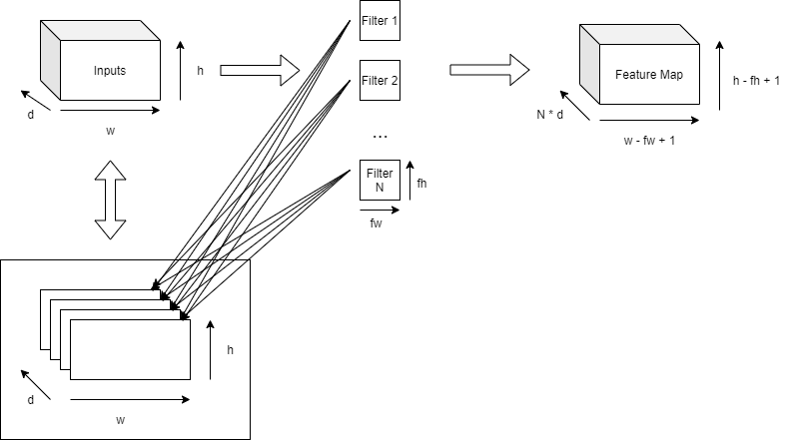
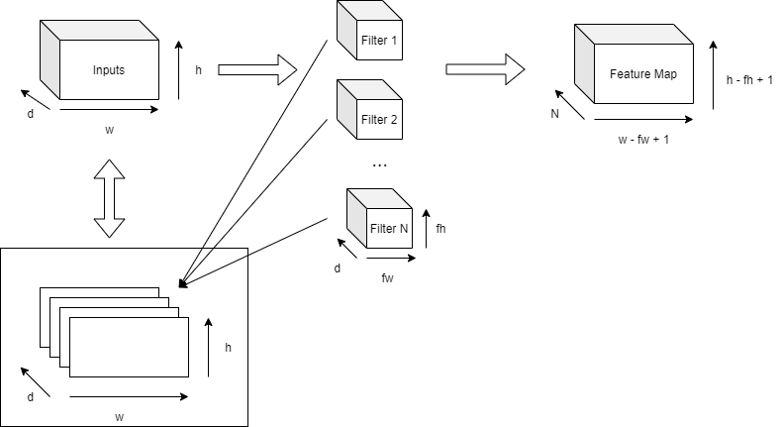
 |  |  |  |  |  |  | 1 | 0 | 3.743189 | 2.427318 | 1.763612
 |  |  |  |  |  |  | 0 | 0 | 3.648561 | 2.209429 | 1.841917
 |  |  |  |  |  |  | 1 | 0 | 3.563406 | 2.70409 | 1.689186
 |  |  |  |  |  |  | 0 | 0 | 3.486358 | 2.490418 | 1.686592
 |  |  |  |  |  |  | 1 | 0 | 3.41384 | 2.687274 | 1.588679
 |  |  |  |  |  |  | 1 | 0 | 3.343463 | 2.606193 | 1.560535
 |  |  |  |  |  |  | 1 | 0 | 3.273222 | 2.496313 | 1.503325
 |  |  |  |  |  |  | 2 | 0 | 3.207455 | 2.399981 | 1.452011
 |  |  |  |  |  |  | 1 | 0 | 3.147603 | 2.387888 | 1.373813
 |  |  |  |  |  |  | 1 | 1 | 3.093638 | 2.334043 | 1.406133
 |  |  |  |  |  |  | 1 | 0 | 3.039997 | 2.259278 | 1.309569
 |  |  |  |  |  |  | 1 | 0 | 2.983494 | 2.228588 | 1.269678
 |  |  |  |  |  |  | 0 | 0 | 2.924062 | 2.223848 | 1.322375
 |  |  |  |  |  |  | 1 | 0 | 2.86257 | 2.180398 | 1.28604
 |  |  |  |  |  |  | 0 | 0 | 2.804158 | 2.178351 | 1.221469
 |  |  |  |  |  |  | 0 | 0 | 2.749817 | 2.180765 | 1.205383
 |  |  |  |  |  |  | 1 | 0 | 2.70114 | 2.215706
 |  |  |  |  |  |  | 2 | 0 | 2.65751 | 2.200868
 |  |  |  |  |  |  | 0 | 0 | 2.621839 | 2.117023
 |  | Рис. 1 |  |  |  | Рис. 2 | 1 | 0 | 2.583756 | 2.166998
 |  |  |  |  |  |  | 1 | 0 | 2.541773 | 2.177799
 |  |  |  |  |  |  | 0 | 0 | 2.505243 | 2.164092
 | Так во время пингования кода, обнаружилось, что метод активации по функции softmax работает слишком долго. |  |  |  |  |  | 0 | 0 | 2.475559 | 2.198243
 | Для исправления такого положения стоит заменить функцию cublas на кастомную. |  |  |  |  |  | 0 | 0 | 2.442927 | 2.161029
 |  |  |  |  |  |  | 1 | 0 | 2.402182 | 2.125502
 | cublascall(cublasSasum(handle, out_size, helper_vector_device, 1, &sum)); |  |  |  |  |  | 0 | 0 | 2.361793 | 2.095338
 |  |  |  |  |  |  | 1 | 0 | 2.322438 | 2.0655
 | меняется на |  |  |  |  |  | 1 | 0 | 2.294192 | 2.051571
Разница реализаций
 |  |  |  |  |  |  | 0 | 0 | 2.260383 | 2.055389
 | extern __shared__ float s_parts[]; |  |  |  |  |  | 1 | 0 | 2.222333 | 2.041353
 | s_parts[idx] = __expf(A[idx] - max[0]); |  |  |  |  |  | 1 | 0 | 2.187326 | 2.036223
 | __syncthreads(); |  |  |  |  |  | 0 | 0 | 2.155751 | 2.007952
 | if (idx == 0) { |  |  |  |  |  | 0 | 0 | 2.13128 | 1.992826
 | float sum_local = 0.0f; |  |  |  |  |  | 1 | 0 | 2.130545 | 1.98586
 | for (int i = 0; i < size; i++) |  |  |  |  |  | 0 | 0 | 2.161133 | 1.973304
 | sum_local += s_parts[i]; |  |  |  |  |  | 1 | 0 | 2.137122 | 1.961046
 | sum[0] = log(sum_local); |  |  |  |  |  | 0 | 1 | 2.108962 | 1.954816
 |  |  |  |  |  |  | 1 | 0 | 2.077723 | 1.941925
 |  |  |  |  |  |  | 0 | 0 | 2.047861 | 1.928524
 |  |  |  |  |  |  | 0 | 0 | 2.031915 | 1.914391
 |  |  |  |  |  |  | 1 | 0 | 2.023165 | 1.902425
 |  |  |  |  |  |  | 1 | 0 | 2.025764 | 1.893931
 |  |  |  |  |  |  | 1 | 0 | 2.02836 | 1.88497
 |  |  |  |  |  |  | 0 | 0 | 2.035547 | 1.876037
Ошибка сети 1000
 |  |  |  |  |  |  | 1 | 0 | 2.098127 | 1.863002
Ошибка сети 100
 |  |  |  |  |  |  | 1 | 0 | 2.212973 | 1.854775
Количество изображений: |  | 100 | 1000 | 10000 | 60,000 |  | 1 | 0 | 2.250576 | 1.849905
Количество эпох: |  | 100 | 100 | 30 | 10 |  | 1 | 0 | 2.350708 | 1.842434
Количество повторений: |  | 1 | 1 | 1 | 1 |  | 1 | 0 | 2.520322 | 1.83234
Затраченное время (1 эпоха): |  | 0,016 sec | 0,77 sec | 8,5 sec | 49,8 sec |  | 0 | 0 | 2.620401 | 1.821287
 |  |  |  |  |  |  | 1 | 0 | 2.689636 | 1.812199
Размер верифицирующего (обучающего) сета: |  | 100 | 1000 | 10000 | 60,000 |  | 1 | 0 | 2.665074 | 1.808519
Кросс энтропия (верифицирующий сет): |  | 2.16 | 1.4 | 1.2 | 0.85 |  | 0 | 0 | 2.655535 | 1.809272
Точность (верифицирующий сет): |  | 21% | 51% | 59% | 73% |  | 1 | 0 | 2.771329 | 1.80792
 |  |  |  |  |  |  | 0 | 0 | 2.881164 | 1.800408
Размер тестирующего сета: |  | 10,000 | 10,000 | 10,000 | 10,000 |  | 1 | 0 | 2.863937 | 1.792001
Кросс энтропия (тестовый сет): |  | 3.19 | 1.9 | 1.2 | 0.82 |  | 1 | 0 | 2.870134 | 1.781082
Точность (тестовый сет): |  | 13% | 36% | 60% | 74% |  | 1 | 0 | 2.881351 | 1.768254
 |  |  |  |  |  |  | 1 | 0 | 2.882987 | 1.754645
 |  |  |  |  |  |  | 1 | 0 | 2.853058 | 1.740785
Ошибка сети 60 000
Выводы по результатам: |  |  |  |  |  |  | 1 | 0 | 2.806409 | 1.727022
Ошибка сети 10 000
 |  |  |  |  |  |  | 1 | 0 | 2.754125 | 1.713039
 | Благодаря увеличению параметров фильтрации увеличилась точность распознования изображений нейронной сетью. |  |  |  |  |  | 0 | 1 | 2.699853 | 1.698751
 | Благодаря замене кублас кода на кастомную и благодаря выносу функций распределения и изменения данных в |  |  |  |  |  | 1 | 0 | 2.647154 | 1.684652
 | глобальной памяти видео карты в конструкторы и инициализирующие методы удалось добиться значительного ускорения |  |  |  |  |  | 1 | 0 | 2.603151 | 1.67048
 | данной сети на стадии обучения. |  |  |  |  |  | 1 | 0 | 2.569855 | 1.656508
 | Но все же у системы остались некоторые отрицательные моменты, которые требуют исправлений. |  |  |  |  |  | 1 | 0 | 2.553723 | 1.642955
 |  |  |  |  |  |  | 1 | 0 | 2.543154 | 1.629704
 |  |  |  |  |  |  | 0 | 0 | 2.529732 | 1.616836
Проблемы текущей реализации: |  |  |  |  |  |  | 1 | 0 | 2.512244 | 1.60427
 |  |  |  |  |  |  | 1 | 0 | 2.490934 | 1.591949
 | 1. В некоторых случаях обучение проходит нестабильно: обучение может длится долгое время, т.е. сети порой требуется |  |  |  |  |  | 0 | 0 | 2.467159 | 1.579955
 | значительно больше эпох. |  |  |  |  |  | 3 | 0 | 2.44234 | 1.568195
 | 2. В некоторых случаях происходит возрастание градиент (Gradient exploding problem). |  |  |  |  |  | 1 | 0 | 2.41582 | 1.556671
 | 3. Неравномерное снижение ошибки сети. |  |  |  |  |  | 1 | 0 | 2.38966 | 1.54521
 | 4. Хоть эпохи начали обрабатываться значительно быстрее, скорости не хватит на обучение на двух слоях свертки. |  |  |  |  |  | 0 | 0 | 2.364158 | 1.533753
 | 5. Ошибка сети все еще высокая. |  |  |  |  |  | 0 | 1 | 2.340478 | 1.522401
 |  |  |  |  |  |  | 1 | 0 | 2.317985 | 1.511038
 |  |  |  |  |  |  | 0 | 0 | 2.296315 | 1.499653
 |  |  |  |  |  |  | 1 | 0 | 2.27571 | 1.488202
 |  |  |  |  |  |  | 0 | 0 | 2.256043 | 1.476703
 |  |  |  |  |  |  | 1 | 0 | 2.236485 | 1.465351
 |  |  |  |  |  |  | 1 | 0 | 2.217629 | 1.45435
 |  |  |  |  |  |  | 1 | 0 | 2.199934 | 1.443857
 |  |  |  |  |  |  | 0 | 0 | 2.182537 | 1.43418
 |  |  |  |  |  |  | 1 | 0 | 2.165898 | 1.425859
 |  |  |  |  |  |  | 1 | 0
 |  |  |  |  |  |  | 1 | 0
 |  |  |  |  |  |  | 1 | 0
 |  |  |  |  |  |  | 1 | 0
 |  |  |  |  |  |  | 1 | 0
 |  |  |  |  |  |  | 0 | 0
 |  |  |  |  |  |  | 1 | 0
 |  |  |  |  |  |  | 1 | 0
 |  |  |  |  |  |  | 0 | 0
 |  |  |  |  |  |  | 1 | 0
 |  |  |  |  |  |  | 1 | 0
 |  |  |  |  |  |  | 1 | 0
 |  |  |  |  |  |  | 2 | 0
 |  |  |  |  |  |  | 0 | 0
 |  |  |  |  |  |  | 1 | 0
 |  |  |  |  |  |  | 1 | 0
 |  |  |  |  |  |  | 0 | 0
 |  |  |  |  |  |  | 1 | 0
 |  |  |  |  |  |  | 1 | 0
 |  |  |  |  |  |  | 1 | 0
 |  |  |  |  |  |  | 1 | 0
 |  |  |  |  |  |  | 1 | 0
 |  |  |  |  |  |  | 1 | 0
 |  |  |  |  |  |  | 0 | 0
 |  |  |  |  |  |  | 1 | 0
 |  |  |  |  |  |  | 0 | 0
 |  |  |  |  |  |  | 0 | 0
 |  |  |  |  |  |  | 1 | 0
 |  |  |  |  |  |  | 1 | 0
 |  |  |  |  |  |  | 1 | 0
 |  |  |  |  |  |  | 1 | 0
 |  |  |  |  |  |  | 0 | 0
 |  |  |  |  |  |  | 1 | 0
 |  |  |  |  |  |  | 6 | 0
 |  |  |  |  |  |  | 1 | 0
 |  |  |  |  |  |  | 1 | 0
 |  |  |  |  |  |  | 1 | 0
 |  |  |  |  |  |  | 1 | 0
 |  |  |  |  |  |  | 1 | 0
 |  |  |  |  |  |  | 0 | 0
 |  |  |  |  |  |  | 1 | 0
 |  |  |  |  |  |  | 1 | 0
 |  |  |  |  |  |  | 1 | 0
 |  |  |  |  |  |  | 0 | 0
 |  |  |  |  |  |  | 0 | 0
 |  |  |  |  |  |  | 1 | 0
 |  |  |  |  |  |  | 1 | 0
 |  |  |  |  |  |  | 0 | 0
 |  |  |  |  |  |  | 1 | 0
 |  |  |  |  |  |  | 1 | 0
 |  |  |  |  |  |  | 0 | 0
 |  |  |  |  |  |  | 0 | 1
 |  |  |  |  |  |  | 0 | 0
 |  |  |  |  |  |  | 0 | 0
 |  |  |  |  |  |  | 0 | 0
 |  |  |  |  |  |  | 1 | 0
 |  |  |  |  |  |  | 1 | 0
 |  |  |  |  |  |  | 0 | 0
 |  |  |  |  |  |  | 0 | 0
 |  |  |  |  |  |  | 1 | 0
 |  |  |  |  |  |  | 0 | 0
 |  |  |  |  |  |  | 1 | 0
 |  |  |  |  |  |  | 2 | 0
 |  |  |  |  |  |  | 1 | 0
 |  |  |  |  |  |  | 1 | 0
 |  |  |  |  |  |  | 0 | 0
 |  |  |  |  |  |  | 1 | 1
 |  |  |  |  |  |  | 1 | 0
 |  |  |  |  |  |  | 1 | 0
 |  |  |  |  |  |  | 0 | 0
 |  |  |  |  |  |  | 1 | 0
 |  |  |  |  |  |  | 0 | 0
 |  |  |  |  |  |  | 1 | 0
 |  |  |  |  |  |  | 1 | 0
 |  |  |  |  |  |  | 1 | 0
 |  |  |  |  |  |  | 2 | 0
 |  |  |  |  |  |  | 0 | 0
 |  |  |  |  |  |  | 1 | 0
 |  |  |  |  |  |  | 1 | 0
 |  |  |  |  |  |  | 1 | 0
 |  |  |  |  |  |  | 0 | 0
 |  |  |  |  |  |  | 2 | 0
 |  |  |  |  |  |  | 1 | 0
 |  |  |  |  |  |  | 1 | 0
 |  |  |  |  |  |  | 1 | 0
 |  |  |  |  |  |  | 1 | 0
 |  |  |  |  |  |  | 1 | 0
 |  |  |  |  |  |  | 0 | 0
 |  |  |  |  |  |  | 1 | 0
 |  |  |  |  |  |  | 0 | 0
 |  |  |  |  |  |  | 1 | 0
 |  |  |  |  |  |  | 0 | 0
 |  |  |  |  |  |  | 1 | 0
 |  |  |  |  |  |  | 1 | 0
 |  |  |  |  |  |  | 0 | 0
 |  |  |  |  |  |  | 1 | 0
 |  |  |  |  |  |  | 1 | 0
 |  |  |  |  |  |  | 1 | 0
 |  |  |  |  |  |  | 0 | 0
 |  |  |  |  |  |  | 0 | 0
 |  |  |  |  |  |  | 1 | 0
 |  |  |  |  |  |  | 1 | 0
 |  |  |  |  |  |  | 0 | 0
 |  |  |  |  |  |  | 1 | 0
 |  |  |  |  |  |  | 1 | 0

Начальная инициализация
$$\sqrt{\frac{2}{{size}^{[l −1]}+{size}^{[l]}}}$$
 |  |  |  |  |  |  | 2.324326 | 2.323212 | 2.313632 | 0.327515
Для стабилизации работы сети и решения проблемы возрастания градиент во время обратного хода необходимо правильно инициализировать |  |  |  |  |  |  | 2.276363 | 2.321413 | 1.828504 | 0.316988
изменяемые параметры (веса и фильтры), т.е. обычного нормального распределения этих значений недостаточно. |  |  |  |  |  |  | 2.268358 | 2.320442 | 0.718415 | 0.296969
 |  |  |  |  |  |  | 2.265801 | 2.319491 | 0.718678 | 0.304269
 | Используем алгоритм инициализации Ксавьера для весов, к которым применяется сигмоидная функция активации. Стандартное отклонение Гаусовского распределения: |  |  |  |  |  | 2.264504 | 2.317986 | 0.402753 | 0.302459
 |  |  |  |  |  |  | 2.263675 | 2.313641 | 0.400541 | 2.303466
$$\sqrt{\frac{2}{{size}^{[l −1]}}}$$
 |  |  |  |  |  |  | 2.263063 | 2.277624 | 0.406075 | 1.811501
 |  |  |  |  |  |  | 2.262566 | 1.985667 | 0.408947 | 0.39893
 | Используем Хе Нормальную инициализацию для фильтров, к которым применяется функция активации ReLu. Стандартное отклонение Гаусовского распределения: |  |  |  |  |  | 2.262126 | 1.444372 | 0.413058 | 0.324721
 |  |  |  |  |  |  | 2.261718 | 0.961349 | 0.411038 | 0.335981
 |  |  |  |  |  |  | 2.261321 | 0.774487 | 0.402562
Для уменьшения количества требуемых эпох для обучения используем оптимизирующие функции. В данной сети уже используются нейроны смещения, но к этому добавим еще 2 оптимизатора |  |  |  |  |  |  | 2.260921 | 0.69256 | 0.394006
 |  |  |  |  |  |  | 2.260506 | 0.56134 | 0.38497
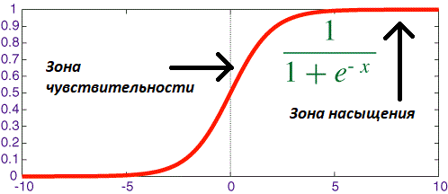
 | Используем стимуляцию нейронов для сигмоидной функции, идея которой удерживать переменную сигмоиды в зоне чувствительности. |  |  |  |  |  | 2.260065 | 0.469822 | 0.366633
 |  |  |  |  |  |  | 2.259587 | 0.42571 | 0.309887
$$\left(1 −γ\right), где γ={10}^{−4}$$
 |  | Для этого будем при обучении уменьшать величину весов по средствам умножения ее на |  |  |  |  | 2.259057 | 0.392317 | 0.268355
 |  |  |  |  |  |  | 2.258457 | 0.357422 | 0.254448
 | Используем правило момента по методу Нестерова для применения импульса обучения. При таком подходе скорость движения |  |  |  |  |  | 2.257767 | 0.323591 | 0.260186
 | к точке экстремума увеличивается, что и уменьшает требуемое количество эпох обучения. Параметры изменяются |  |  |  |  |  | 2.256954 | 0.293831 | 0.268382
 | по следующей формуле: |  |  |  |  |  | 2.255977 | 0.270356 | 0.262572
 |  |  |  |  |  |  | 2.254769 | 0.25676 | 0.250843
 |  |  |  |  |  |  | 2.253228 | 0.247928 | 0.246423
 |  |  |  |  |  |  | 2.251183 | 0.240146 | 0.244165
 |  |  |  |  |  |  | 2.248341 | 0.233701 | 0.24053
 |  |  |  |  |  |  | 2.244137 | 0.22861 | 0.236771
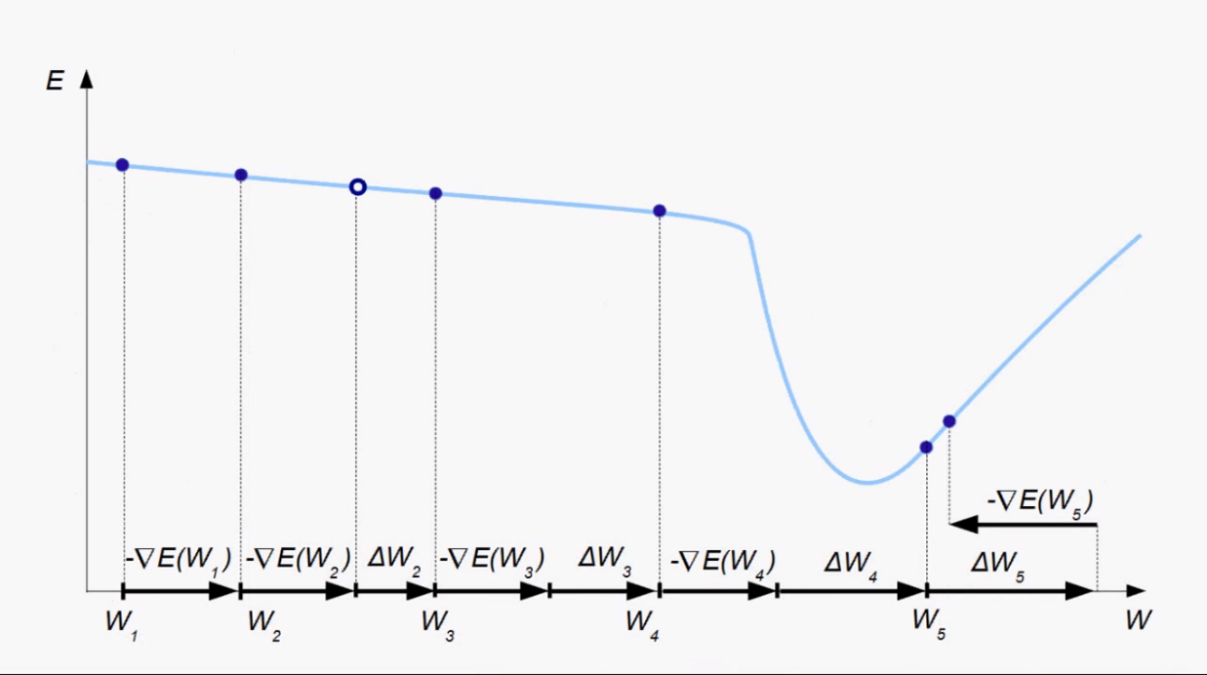
 |  |  |  |  |  |  | 2.237381 | 0.222396 | 0.232453
 |  |  |  |  |  |  | 2.225319 | 0.213234 | 0.226858
 |  |  |  |  |  |  | 2.200858 | 0.198707 | 0.222242
 |  |  |  |  |  |  | 2.14414 | 0.183627 | 0.218803
 |  |  |  |  |  |  | 2.017179 | 0.170895 | 0.214844
 |  |  |  |  |  |  | 1.834806 | 0.161383
 |  |  |  |  |  |  | 1.651389 | 0.154383
 |  |  |  |  |  |  | 1.426264 | 0.147869
 |  |  |  |  |  |  | 1.189726 | 0.141986
 |  |  |  |  |  |  | 0.999808 | 0.136018
 |  |  |  |  |  |  | 0.8609 | 0.13017
 |  |  |  |  |  |  | 0.756733 | 0.125035
 |  |  |  |  |  |  | 0.675517 | 0.12016
 |  |  |  |  |  |  | 0.611501 | 0.116115
 |  |  |  |  |  |  | 0.556668 | 0.112553
 |  |  |  |  |  |  | 0.506763 | 0.109296
 |  |  |  |  |  |  | 0.4611 | 0.106366
Ошибка сети 100
Ошибка сети 1000
 |  |  |  |  |  |  | 0.419678 | 0.103721
Количество изображений: |  |  | 100 | 1000 | 10000 | 60,000 | 0.382187 | 0.101148
Количество эпох: |  |  | 100 | 100 | 30 | 10 | 0.348454 | 0.098665
Количество повторений: |  |  | 1 | 1 | 1 | 1 | 0.31758 | 0.096355
Затраченное время (1 эпоха): |  |  | 0,015 sec | 0,77 sec | 8,8 sec | 53,8 sec | 0.287958 | 0.094238
 |  |  |  |  |  |  | 0.230453 | 0.0923
Размер верифицирующего (обучающего) сета: |  |  | 100 | 1000 | 10000 | 60,000 | 0.20372 | 0.090621
Кросс энтропия (верифицирующий сет): |  |  | 0.03 | 0.08 | 0.21 | 0.34 | 0.17885 | 0.089205
Точность (верифицирующий сет): |  |  | 100% | 98% | 94% | 89% | 0.158199 | 0.08789
 |  |  |  |  |  |  | 0.142549 | 0.086671
Размер тестирующего сета: |  |  | 10,000 | 10,000 | 10,000 | 10,000 | 0.131345 | 0.085558
Кросс энтропия (тестовый сет): |  |  | 1.4 | 0.37 | 0.24 | 0.32 | 0.123028 | 0.084549
Точность (тестовый сет): |  |  | 66% | 88% | 93% | 90% | 0.116024 | 0.083673
 |  |  |  |  |  |  | 0.109399 | 0.082892
 |  |  |  |  |  |  | 0.102959 | 0.082224
Выводы по результатам: |  |  |  |  |  |  | 0.096773 | 0.081691
Ошибка сети 60 000
 |  |  |  |  |  |  | 0.091059 | 0.081208
Ошибка сети 10 000
 | Благодаря функциям оптимизации и правильной инициализации корректируемых весов |  |  |  |  |  | 0.085865 | 0.080785
 | удалось добиться лучшей точности работы данной сети. Возрастания или обнуления градиент более не замечается. |  |  |  |  |  | 0.081214 | 0.080451
 | Однако остаются еще некоторые моменты, плохо влияющие на обучение: по графику изменения кросс-энтропии |  |  |  |  |  | 0.077058 | 0.08015
 | для 60 000 ой выборки можно видеть, как серьезно равномерность обучения (пункт 3 на пред. странице) |  |  |  |  |  | 0.073337 | 0.079887
 | может повлиять на итоговый результат обучения. Скорость работы данной версии сети осталась прежней, |  |  |  |  |  | 0.069988 | 0.07958
 | что не дает возможности быстрого обучения на сложных архитектурах с 2 мя или более слоями свертки. |  |  |  |  |  | 0.066953 | 0.07946
 |  |  |  |  |  |  | 0.064179 | 0.079298
Проблемы текущей реализации: |  |  |  |  |  |  | 0.061623 | 0.07914
 |  |  |  |  |  |  | 0.059247 | 0.07902
 | 1. Неравномерное снижение ошибки сети. |  |  |  |  |  | 0.057026 | 0.078957
 | 2. Скорости не хватает на обучение на двух слоях свертки. |  |  |  |  |  | 0.054941 | 0.078811
 |  |  |  |  |  |  | 0.052974 | 0.078782
 |  |  |  |  |  |  | 0.051115 | 0.078775
 |  |  |  |  |  |  | 0.04936 | 0.078791
 |  |  |  |  |  |  | 0.04771 | 0.078864
 |  |  |  |  |  |  | 0.046166 | 0.078932
 |  |  |  |  |  |  | 0.044721 | 0.078949
 |  |  |  |  |  |  | 0.043387 | 0.079047
 |  |  |  |  |  |  | 0.042163 | 0.079202
 |  |  |  |  |  |  | 0.041041 | 0.078953
 |  |  |  |  |  |  | 0.040023 | 0.079535
 |  |  |  |  |  |  | 0.039103 | 0.079704
 |  |  |  |  |  |  | 0.038272 | 0.079762
 |  |  |  |  |  |  | 0.037528 | 0.07995
 |  |  |  |  |  |  | 0.036862 | 0.080084
 |  |  |  |  |  |  | 0.036267 | 0.08022
 |  |  |  |  |  |  | 0.035738 | 0.080347
 |  |  |  |  |  |  | 0.035267 | 0.0804
 |  |  |  |  |  |  | 0.034846 | 0.080506
 |  |  |  |  |  |  | 0.03447 | 0.080621
 |  |  |  |  |  |  | 0.034134 | 0.080727
 |  |  |  |  |  |  | 0.033831 | 0.080824
 |  |  |  |  |  |  | 0.033559 | 0.080958
 |  |  |  |  |  |  | 0.033314 | 0.081151
 |  |  |  |  |  |  | 0.033092 | 0.081202
 |  |  |  |  |  |  | 0.03289 | 0.081241
 |  |  |  |  |  |  | 0.032706 | 0.081233
 |  |  |  |  |  |  | 0.032537 | 0.081236
 |  |  |  |  |  |  | 0.032381 | 0.081216
 |  |  |  |  |  |  | 0.032239 | 0.081236
 |  |  |  |  |  |  |  | 0.081299

Двухслойная свертка
 |  |  |  |  |  |  |  |  |  |  |  | 2.268886 | 0.757347 | 0.714587 | 0.387738
Проведем аналитику и верификация правильности работы сети с двумя сверточными слоями. |  |  |  |  |  |  |  |  |  |  |  | 2.263164 | 0.480754 | 0.468973 | 0.380031
 |  |  |  |  |  |  |  |  |  |  |  | 2.261557 | 0.407306 | 0.392398 | 0.381858
Конфигурация: |  |  |  |  |  |  |  |  |  |  |  | 2.260246 | 0.365936 | 0.362023 | 0.375518
 |  |  |  |  |  |  |  |  |  |  |  | 2.258449 | 0.336091 | 0.352504 | 0.383538
 | Сверточные слои: |  | 3 | 6 |  | Размер фильтров свертки: |  |  | 3x3 | Модель обучения: | Стохастический с возможностью дообучения | 2.255162 | 0.321538 | 0.348582
 | Полносвязные слои: |  | 10 |  |  | Размер матрицы подвыборки: |  |  | 2x2 | Скорость обучения: | 0.01 | 2.247816 | 0.305526 | 0.346155
 |  |  |  |  |  |  |  |  |  |  |  | 2.220825 | 0.293547 | 0.342437
 |  |  |  |  |  |  |  |  |  |  |  | 1.73889 | 0.284797 | 0.340102
 |  |  |  |  |  |  |  |  |  |  |  | 1.046312 | 0.278479 | 0.337485
 |  |  |  |  |  |  |  |  |  |  |  | 0.634571 | 0.278405
 |  |  |  |  |  |  |  |  |  |  |  | 0.457402 | 0.265916
 |  |  |  |  |  |  |  |  |  |  |  | 0.370442 | 0.256617
 |  |  |  |  |  |  |  |  |  |  |  | 0.311858 | 0.249099
 |  |  |  |  |  |  |  |  |  |  |  | 0.274008 | 0.246189
 |  |  |  |  |  |  |  |  |  |  |  | 0.237134 | 0.242901
 |  |  |  |  |  |  |  |  |  |  |  | 0.217219 | 0.239457
 |  |  |  |  |  |  |  |  |  |  |  | 0.210456 | 0.230696
 |  |  |  |  |  |  |  |  |  |  |  | 0.209333 | 0.229726
 |  |  |  |  |  |  |  |  |  |  |  | 0.2255 | 0.226956
 |  |  |  |  |  |  |  |  |  |  |  | 0.230632 | 0.224544
 |  |  |  |  |  |  |  |  |  |  |  | 0.240078 | 0.220706
 |  |  |  |  |  |  |  |  |  |  |  | 0.230815 | 0.221405
 |  |  |  |  |  |  |  |  |  |  |  | 0.222424 | 0.214667
 |  |  |  |  |  |  |  |  |  |  |  | 0.148939 | 0.211089
Ошибка сети 100
Ошибка сети 1000
 |  |  |  |  |  |  |  |  |  |  |  | 0.130533 | 0.211748
 |  |  |  |  |  |  |  |  |  |  |  | 0.112933 | 0.20742
Количество изображений: |  |  |  | 100 | 1000 |  | 10000 | 60,000 |  |  |  | 0.099759 | 0.220001
Количество эпох: |  |  |  | 100 | 50 |  | 10 | 5 |  |  |  | 0.087863 | 0.209151
Количество повторений: |  |  |  | 1 | 1 |  | 1 | 1 |  |  |  | 0.079013 | 0.215669
Затраченное время (1 эпоха): |  |  |  | 0,015 sec | 2,4 sec |  | 31,4 sec | 178 sec |  |  |  | 0.072027 | 0.214324
 |  |  |  |  |  |  |  |  |  |  |  | 0.0657 | 0.204741
Размер верифицирующего (обучающего) сета: |  |  |  | 100 | 1000 |  | 10000 | 60,000 |  |  |  | 0.061278 | 0.214308
Кросс энтропия (верифицирующий сет): |  |  |  | 0.03 | 0.19 |  | 0.33 | 0.38 |  |  |  | 0.058083 | 0.201065
Точность (верифицирующий сет): |  |  |  | 100% | 95% |  | 93% | 90% |  |  |  | 0.055198 | 0.198858
 |  |  |  |  |  |  |  |  |  |  |  | 0.052878 | 0.200319
Размер тестирующего сета: |  |  |  | 10,000 | 10,000 |  | 10,000 | 10,000 |  |  |  | 0.050926 | 0.198261
Кросс энтропия (тестовый сет): |  |  |  | 0.9 | 0.38 |  | 0.34 | 0.37 |  |  |  | 0.049037 | 0.19746
Точность (тестовый сет): |  |  |  | 71% | 88% |  | 93% | 91% |  |  |  | 0.047513 | 0.197779
 |  |  |  |  |  |  |  |  |  |  |  | 0.046207 | 0.194874
Примечание: пришлось изменить шаг обучения с 0,01 на 0,001 для обучения на 10 000 и на 60 000, так как в ином случае |  |  |  |  |  |  |  |  |  |  |  | 0.044826 | 0.194143
Ошибка сети 10 000
Ошибка сети 60 000
градиента упирается в локальный минимум. |  |  |  |  |  |  |  |  |  |  |  | 0.043861 | 0.196487
 |  |  |  |  |  |  |  |  |  |  |  | 0.042732 | 0.194156
Выводы по результатам: |  |  |  |  |  |  |  |  |  |  |  | 0.042035 | 0.190049
 |  |  |  |  |  |  |  |  |  |  |  | 0.041316 | 0.189412
 | Как и было ранее сказано, скорости недостаточно для свертки на 2 или более слоях свертки. |  |  |  |  |  |  |  |  |  |  | 0.040661 | 0.197027
 | Стоит отметить, что в данном случае приходится убирать скрытые элементы с применением сигмоидной |  |  |  |  |  |  |  |  |  |  | 0.04003 | 0.192084
 | функции в полносвязном слое, так как происходит обнуление градиент в первом сверточном слое |  |  |  |  |  |  |  |  |  |  | 0.039184 | 0.193489
 | (gradient vanishing problem). Данную проблему можно решить следующими способами: |  |  |  |  |  |  |  |  |  |  | 0.038751 | 0.191457
 |  |  |  |  |  |  |  |  |  |  |  | 0.038166 | 0.189688
 |  | 1) Использовать только функцию активации ReLu |  |  |  |  |  |  |  |  |  | 0.037624
 |  | 2) Использовать остаточные нейронные сети |  |  |  |  |  |  |  |  |  | 0.037144
 |  |  |  |  |  |  |  |  |  |  |  | 0.036682
 | Но прежде всего стоит поработать над производительностью, применив алгоритм Штрассена-Винограда |  |  |  |  |  |  |  |  |  |  | 0.036203
 | для ускорения операции свертки. |  |  |  |  |  |  |  |  |  |  | 0.035827
 |  |  |  |  |  |  |  |  |  |  |  | 0.035477
Проблемы текущей реализации (остаются теми же): |  |  |  |  |  |  |  |  |  |  |  | 0.035219
 |  |  |  |  |  |  |  |  |  |  |  | 0.034829
 | 1. Неравномерное снижение ошибки сети. |  |  |  |  |  |  |  |  |  |  | 0.034644
 | 2. Скорости не хватает на обучение на двух слоях свертки. |  |  |  |  |  |  |  |  |  |  | 0.034316
 | 3. Обнуление градиент на первых слоях |  |  |  |  |  |  |  |  |  |  | 0.034008
 |  |  |  |  |  |  |  |  |  |  |  | 0.033721
 |  |  |  |  |  |  |  |  |  |  |  | 0.033524
 |  |  |  |  |  |  |  |  |  |  |  | 0.033263
 |  |  |  |  |  |  |  |  |  |  |  | 0.033151
 |  |  |  |  |  |  |  |  |  |  |  | 0.03297
 |  |  |  |  |  |  |  |  |  |  |  | 0.032673
 |  |  |  |  |  |  |  |  |  |  |  | 0.032549
 |  |  |  |  |  |  |  |  |  |  |  | 0.032475
 |  |  |  |  |  |  |  |  |  |  |  | 0.03233
 |  |  |  |  |  |  |  |  |  |  |  | 0.031921
 |  |  |  |  |  |  |  |  |  |  |  | 0.031819
 |  |  |  |  |  |  |  |  |  |  |  | 0.031639
 |  |  |  |  |  |  |  |  |  |  |  | 0.03141
 |  |  |  |  |  |  |  |  |  |  |  | 0.031224
 |  |  |  |  |  |  |  |  |  |  |  | 0.031139
 |  |  |  |  |  |  |  |  |  |  |  | 0.030969
 |  |  |  |  |  |  |  |  |  |  |  | 0.030811
 |  |  |  |  |  |  |  |  |  |  |  | 0.030512
 |  |  |  |  |  |  |  |  |  |  |  | 0.030402
 |  |  |  |  |  |  |  |  |  |  |  | 0.030213
 |  |  |  |  |  |  |  |  |  |  |  | 0.030288
 |  |  |  |  |  |  |  |  |  |  |  | 0.030052
 |  |  |  |  |  |  |  |  |  |  |  | 0.02995
 |  |  |  |  |  |  |  |  |  |  |  | 0.029857
 |  |  |  |  |  |  |  |  |  |  |  | 0.029684
 |  |  |  |  |  |  |  |  |  |  |  | 0.029596
 |  |  |  |  |  |  |  |  |  |  |  | 0.029449
 |  |  |  |  |  |  |  |  |  |  |  | 0.029287
 |  |  |  |  |  |  |  |  |  |  |  | 0.029134
 |  |  |  |  |  |  |  |  |  |  |  | 0.029072
 |  |  |  |  |  |  |  |  |  |  |  | 0.029012
 |  |  |  |  |  |  |  |  |  |  |  | 0.02881
 |  |  |  |  |  |  |  |  |  |  |  | 0.02876
 |  |  |  |  |  |  |  |  |  |  |  | 0.028636
 |  |  |  |  |  |  |  |  |  |  |  | 0.028651
 |  |  |  |  |  |  |  |  |  |  |  | 0.028523
 |  |  |  |  |  |  |  |  |  |  |  | 0.028363
 |  |  |  |  |  |  |  |  |  |  |  | 0.028275
 |  |  |  |  |  |  |  |  |  |  |  | 0.028127

Алгоритм Штрассена-Винограда
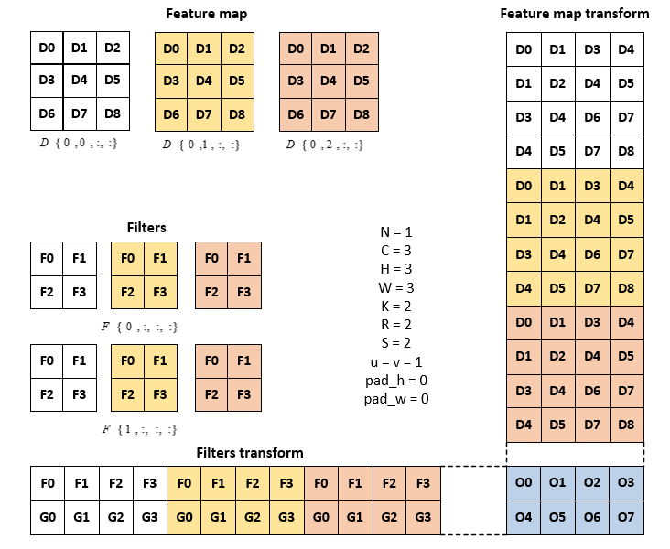
Проблема неравномерности снижения ошибки сети связана с моделью обучения: была выбрана стохастическая модель, что проводит корректировку параметров для каждого элемента обучения,
а не для сети в целом. То есть здесь не выполняется поиск экстремума для всего сета обучения, из-за чего происходят выбросы по кросс-энтропии, но в целом график движется вниз. Для решения
данной проблемы можно использовать мини-пакетный метод обучения (но целесообразно ли ее использовать при поточном обучении сети во время ее работы, т.е. в случае если нет сета обучения
как такового?).

Просадок по скорости, как и ожидалось, происходит из-за операции свертки, которая не смотря на использоваие GPU остается весьма затратной. Ускорить ее можно представив данную операцию
в виде умножения матриц, но и после этого следует воспользоваться алгоритмом Штрассена-Винограда для уменьшения количества операций умножения входе перемножения матриц.

